출력 예시
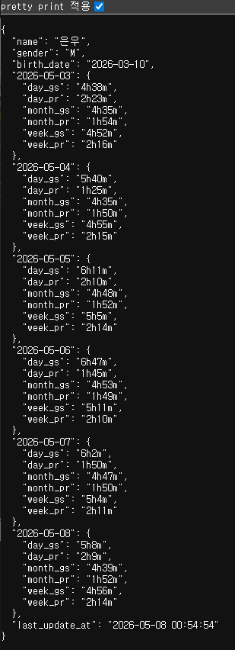
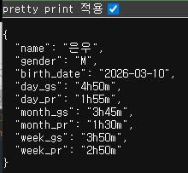
val + date 출력 예시 (1, 2026-05-05) | val + date 출력 예시 | val 출력 예시 | date 출력 예시
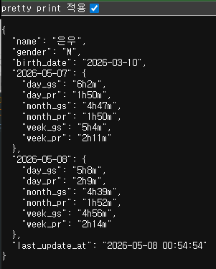

val 출력 예시 (5)

date 출력 예시 (2026-04-30)

출력 예시 2026-05-11 추가
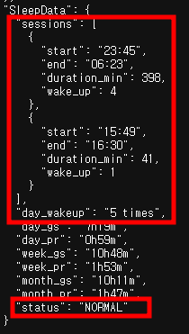
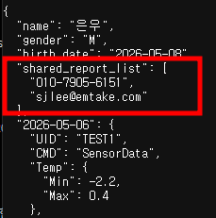
shared_report_list 표시 예) | SleepData : 수정
 | sessions : | start(수면 시작시간)/end(수면 끝 시간)/duration_min(수면 분)/wake_up(수면중 깬 횟수)
 | day_wakup : 전일 전체 수면 중 깬 횟수

